二级学院
机构设置
教学机构 | 先进制造工程学院
 | 人工智能与大数据学院
 | 城市建设与交通学院
 | 生物食品与环境学院
 | 能源材料与化工学院
 | 设计学院
 | 经济与管理学院
 | 语言文化与传媒学院
 | 外国语学院
 | 旅游与会展学院
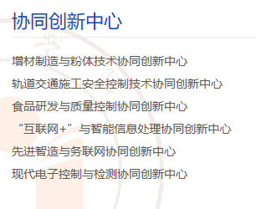
 | 教育学院
 | 其他

